표지
ㅅ
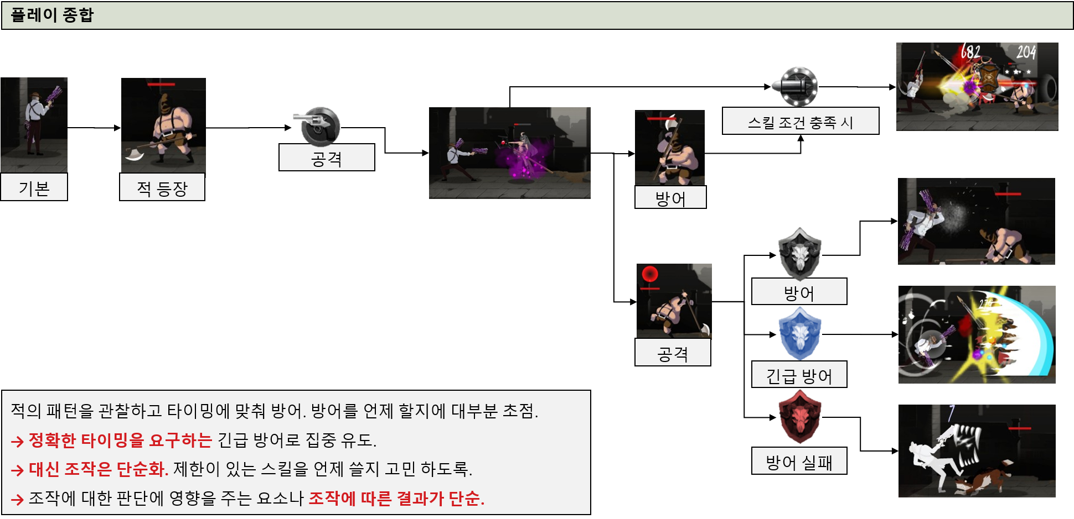
character_stats | 캐릭터의 기본적인 능력치와 캐릭터가 가지는 스킬에 대한 데이터
 |  | 필요 시스템을 적어보자
 |  | 공격
 |  | 방어
 |  | 스킬
 |  | 투사체
 |  | 캐릭터
 |  | 장비

전투 구간
보스 구간 진입 시 연출과 ui 변화

데이터 테이블 구조도
Folder리소스
Folder아이템
Folder맵
Folder계정 정보

대분류
캐릭터table
장비 table
스킬table

소분류
기사type
궁수type
마법사type
성직자type
무기 type
방어구 type

구간
러닝 구간
랜덤 요소 체크
러닝 구간 전체 구성.

전투 구간
어떤 보스가 등장 할 지 체크
등장 컷 신 등 연출

장비

캐릭터

스킬

전투 구간 시스템 플로우 차트
전투 구간 전 연출

스테이지 정의: 구간의 집합
구간: 미리 맵 에디터로 만들어 놓은 짧은 길이의 맵.
랜덤 요소 체크: 콘텐츠에 따라 동일한 하나의 스테이지라도 구간의 순서나 구성이 바뀔 수 있다.

시작
YES
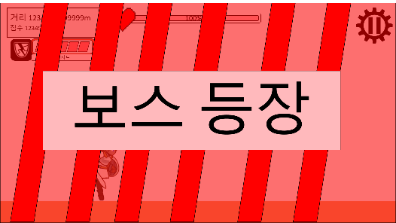
공격
pc의 상태값 구분
 | 공격 | 방어
일반 | o | o
NO
캐릭터
행동 불가 | x | x
공격 불가 | x | o
방어 불가 | o | x

구간
러닝 구간
랜덤 요소 체크
러닝 구간 전체 구성.
스테이지 정보 불러옴
캐릭터 이동 애니메이션 재생 중지
배경 이미지 이동 연출 중지
보스 정보 불러옴

전투 구간
어떤 보스가 등장 할 지 체크
등장 컷 신 등 연출

클리어 한 적이 있는지?

장비

캐릭터

스킬

좌측 하단에 막기 ui 출력
좌측 하단에 회피 ui 출력
캐릭터의 방어 능력 유무

출력 되는 정보.
체력 %
그로기 게이지
이름
속성

스킬 발동 조건 체크 및 데미지 계산
공격

보스

공격 가능 한지 조건 체크.
→공격 중인지
→상태이상 확인
→방어 중인지:: 방어가 우선권 가질 수 있게.
공격 대상 지정
공격 속도에 비례해 일반 공격 재생
명중 판정
→타겟의 상태:: 방어인지, 무적인지에 따라 UI 출력
데미지 계산

스킬의 잔여 재사용 대기 시간=0

PC 공격 회수 초기화
스킬의 발동 확률 유무
1~1000 중 무작위 숫자스킬< 발동 확률
1~1000 중 무작위 숫자 출력
공격 중 방어/회피 조작이 가능한 모션과 그렇지 않은 모션을 구분하기 위해 아래의 단계로 공격 상태를 나누고자 함.

선행 모션
공격 중 모션
후 딜레이
선행 모션 상태: 방어/회피 조작 가능
공격 모션 상태: 방어/회피 조작 불가
후 딜레이 모션 상태: 방어/회피 가능
공격 상태 상세 구분 방어 조작 가능 여부
공격 스킬인지
스킬의 이펙트 출력

시작

피해 배율이 캐릭터 공격력 비례
피해 배율이 고정 데미지
(보스 피해 감소 배율)(PC 공격력*스킬의 피해 배율 수치 *PC 주문력-보스 방어력) = 스킬 데미지
(스킬의 피해 배율 수치)=스킬 데미지
(스킬의 피해 배율 수치*PC 주문력)=스킬 데미지
피해 배율이 주문력 비례 일때
(보스 HP)-(최종 보스 피격 데미지)=보스 HP
PC가 화염 속성에 추가 데미지 여부
스킬의 공격 방식이 근접
PC의 근접 공격 배율 =0
보스 속성 나무
스킬 데미지=최종 스킬 데미지
타겟 몬스터의 피해 감소율(최종 스킬 데미지-타겟 몬스터의 방어력)=보스 피격 데미지
보스 피격 데미지*120%=최종 보스 피격 데미지
캐릭터 정보 출력

보스 HP 입력

명중 시 발동 하는 스킬 확인
→발동 조건 체크:: 확률에 따라 발동 하는지
→재사용 대기시간 확인
→효과 종류:: 공격, 버프
→계수 적용:: 공격력 계수, 주문력, 고정 등 스킬의 수치 값에 관여 하는 부분이 있는 지 확인하고 스킬 데미지 산출
→공격 타입: 근접인지 투사체 발사인지
→속성 별 상성: 강한 상성 일 때 데미지 20% 추가
pc 공격 불가 상태

(스킬 데미지)(PC의 근접 공격 배율)=최종 스킬 데미지
보스 속성 물
보스 피격 데미지*90%=최종 보스 피격 데미지
갱신 된 보스 HP 출력
캐릭터 상태이상

스킬의 투사체 패턴에 따라 투사체 이동 경로, 속도 부여
스킬의 투사체 생성
스킬 데미지 만큼 데미지 부여
pc가 방어 상태
스킬의 공격 방식이 투사체
보스 피격 데미지=최종 보스 피격 데미지
보스 정보 UI 갱신

PC에게 공격 불가 상태 부여
향후 투사체 관련 시스템 작성
보스 속성 불
PC가 물 속성에 추가 데미지 여부

최종 보스 피격 데미지 만큼의 데미지 UI 출력
PC와 가장 가까운 대상을 타겟
보스 피격 데미지*120%=최종 보스 피격 데미지

PC의 공격 애니메이션을 (PC의 공격 속도)초 만큼 재생.
보스 속성 나무
공격 불가 상태를 알리는 사운드 출력
스킬의 이펙트 재생

타겟팅된 몬스터의 정보 출력
보스 피격 데미지*90%=최종 보스 피격 데미지

gurad 시스템 메세지 출력
주문력 계수 버프
스킬의 버프 종류가 공격력 증감
스킬의 버프 종류가 방어력 증감
스킬의 버프 종류가 공격속도 증감
스킬의 버프 종류가 체력최대치 증감
추가 예정
버프 수치 값만큼의 공격력 증가 버프를 스킬의 지속시간 동안 버프 타겟에게 부여
버프 수치 값 만큼의 벙어력 버프를 스킬의 지속 시간 동안 버프 타겟에게 부여
버프 수치 값 만큼의 공격 속도 버프를 스킬의 지속시간 동안 타겟에게 부여
버프 수치 값을 만큼의 최대 체력 증가 버프를 스킬의 지속시간 동안 부여 타겟에게 부여
몬스터의 상태 방어
버프 스킬인지
스킬의 버프 수치+(PC 주문력*스킬의 버프 계수) =버프 수치
스킬의 대상이 타겟된 몬스터
스킬의 대상이 모든 몬스터
스킬의 대상이 PC
버프 타겟= pc
스킬의 애니메이션 재생
무적 시스템 메세지 출력
몬스터의 상태 무적
보스 피격 데미지=최종 보스 피격 데미지

공격력 계수 버프
스킬의 공격 회수 -1
PC 공격 명중 판정
스킬의 버프 수치+(PC 공격력*스킬 버프 계수)=버프 수치
버프 타겟= 공격 타겟 몬스터
보스 속성 물
PC가 나무 속성에 추가 데미지 여부

PC 공격 횟수+1
보스 피격 데미지*120%=최종 보스 피격 데미지

추가 예정
스킬의 공격 횟수=0

스킬의 버프 수치= 버프 수치
버프 타겟= 모든 몬스터
보스 속성 불

보스 피격 데미지*90%=최종 보스 피격 데미지
데미지와 스킬 횟수 관련 수치 값 초기화
(최종 보스 피격 데미지
보스 피격 데미지
최종 스킬 데미지
스킬 데미지
스킬의 공격 회수)

보스의 피해 감소량((PC의 공격력)-(보스의 방어력))=일반 공격 보스 피격 데미지

갱신 된 보스 HP 출력

일반 공격 보스 피격 데미지 값 만큼 데미지 UI 출력

보스 피격 데미지=최종 보스 피격 데미지

무속성 스킬

(보스 HP) - (일반 공격 보스 피격 데미지)=보스 HP

스킬 이펙트 재생
보스 정보 입력

갱신 된 보스 정보 출력

버프 수치 값 초기화

보스 정보 UI 갱신

스킬의 공격 횟수=0

pc의 공격 불가 상태 해제

종료

PC가 공격 시 발동 되는 스킬 보유
스킬 시스템으로

종료

 |  |  |  |  | 버프와 공격이 동시에 적용 되는 스킬을 만들어 주기 위함.

방어(회피와 막기로 나뉨)

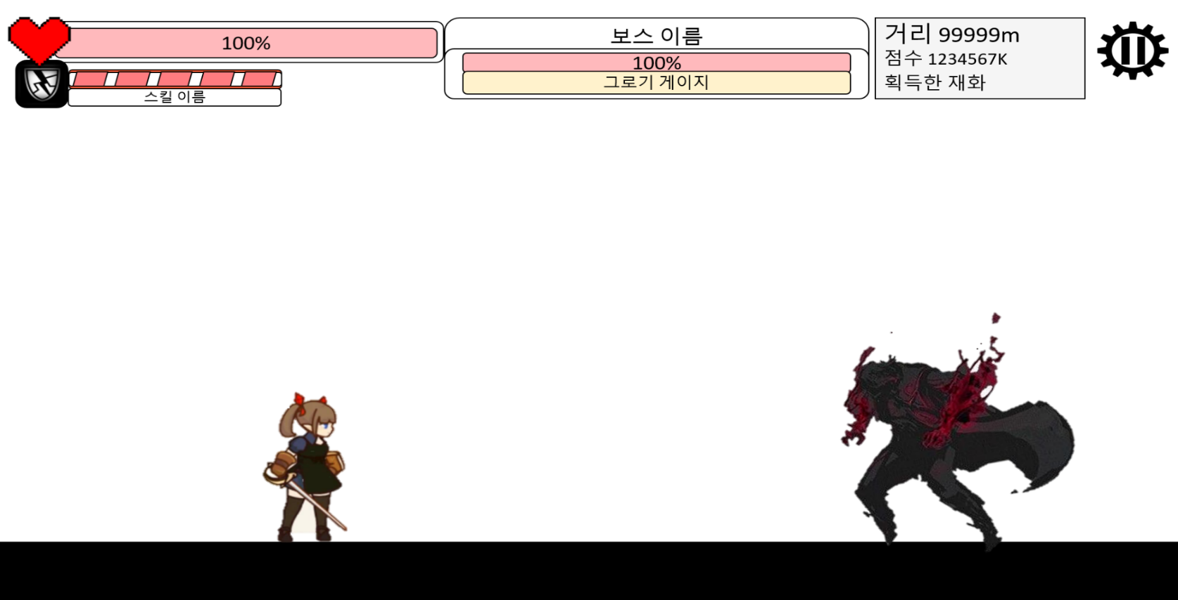

방어/ 회피영역
높이는 캐릭터 높이 + 고정 높이.
길이= (기본 길이*캐릭터가 가진 방어 판정 범위 능력치)
보스 몬스터의 공격 영역

공격 영역
방어
영역
방어
영역

투사체 방식을 사용 하기 위해 필요.

피격 역역
피격 역역
근접 공격 체크 방식

 |  |  |  | 5 |  | 7

방어 가능한 상태인지 체크
- 방어 상태
- 지속 방어 상태
- 공격 중인 상태
- 상태이상
-
종류 체크
- 막기
- 회피
방어 영역 내 공격 확인
- 공격 종류 확인(투사체/일반 공격)

시작

캐릭터 정보 출력

pc가 방어 상태
공격 중 시스템 메세지 출력

pc가 상태이상

pc가 공격 중 상태

PC에게 (PC의 방어 판정 시간)초 방어 상태 부여

PC의 방어 애니메이션 재생.

pc의 방어영역 내 투사체 또는 근접공격 존재

pc의 방어 종류가 회피
pc에게 회피 판정 부여
pc의 회피 애니메이션 재생
회피 시스템 메세지 출력

pc의 방어 종류가 막기.
 |  |  | (+10은 최소 데미지 설정을 위함.
 |  |  | 전투 관련 PC 정보
 |  |  | 현재 HP
 |  |  | 데미지 관련 상수
pc의 방어영역 내 투사체 유무
 |  |  | 공격 횟수
투사체의 파괴 애니메이션 재생
방어 영역 내 투사체 삭제
투사체 이동 정지
방어 시스템 메세지 출력
(pc의 피해 감소율(투사체의 공격력-pc의 방어력)10%)+10=pc 피격 데미지
PC 현재 HP 입력
pc 현재 HP - pc 피격 데미지
PC 현재 HP 출력
PC의 방어 이펙트 출력
 |  |  | 최대 HP

pc가 회피 시 발동 하는 스킬 보유

스킬 시스템으로

PC 피격 데미지 만큼 시스템 메세지 출력

PC 피격 데미지 리셋

pc가 투사체 방어 시 발동 하는 스킬 보유
스킬 시스템으로

pc의 방어영역 내 근접 공격 유무
시작

근접 공격 판정 삭제

(pc의 피해 감소율(의 공격력-pc의 방어력)10%)+10=pc 피격 데미지

pc 현재 HP - pc 피격 데미지

PC 현재 HP 입력

PC 현재 HP 출력

근접 공격 애니메이션 정지

방어 영역 내 근접 공격 삭제

PC의 방어 이펙트 출력

방어 시스템 메세지 출력

PC 피격 데미지 만큼 시스템 메세지 출력

PC 피격 데미지 리셋

pc가 근접 공격 방어 시 발동 하는 스킬 보유
스킬 시스템으로

예비백업
전투 구간 전 연출 흐름도
스테이지 정의: 구간의 집합
구간: 미리 맵 에디터로 만들어 놓은 짧은 길이의 맵.
랜덤 요소 체크: 콘텐츠에 따라 동일한 하나의 스테이지라도 구간의 순서나 구성이 바뀔 수 있다.

시작
YES
공격

NO
캐릭터

회피

구간
러닝 구간
랜덤 요소 체크
러닝 구간 전체 구성.
스테이지 정보 불러옴
보스 등장 ui 출력
캐릭터 이동 애니메이션 재생 중지
배경 이미지 이동 연출 중지
ui 전체 숨김
보스 정보 불러옴
보스 등장 애니메이션 출력
방어

 |  |  |  |  |  |  |  |  |  | 3
보스 등장 컷 신 생략 활성화
보스 등장 컷 신 유무
여분
보스 등장 컷신 재생
유저 게임 플레이 설정 정보 불러옴
전투 구간
어떤 보스가 등장 할 지 체크
등장 컷 신 등 연출
시작

시네마틱 유무 확인
클리어 한 적이 있는지?
공격 선 딜레이나 후 딜레이.
스킬 체크 하는 부분이 필요 한데.

공격 가능 한 상태인지 체크
보스의 공격으로 인한 상태이상
장비

캐릭터

스킬
좌측 하단에 방어 ui 출력
좌측 하단에 회피 ui 출력
캐릭터의 방어 능력 유무
시네마틱 재생
ui 전체 출력
상단 중앙 스테이지 진행도 숨김
상단 중앙 보스 ui 출력
캐릭터 정보 불러옴

투사체 공격 인가?
근접공격

출력 되어야 하는 정보.
체력 %
그로기 게이지
이름
속성

공격 선 딜레이
((캐릭터 공격 속도)/100*15)초 만큼 부여.
공격 조작 불가.
방어 조작 가능
투사체가 몇 개 발사 하는 지?
스킬 대상이 pc

시작
공격 선행 애니메이션 재생

스킬 대상이 보스
보스

공격 중 방어/회피 조작이 가능한 모션과 그렇지 않은 모션을 구분하기 위함.

스킬 대상이 전체
공격 버튼을 눌렀을 때
공격 불가 시스템 메세지 출력
공격 속도에 비례해 일반 공격 재생
공격 속도에 비례해 일반 공격 재생
공격 속도에 비례해 일반 공격 재생
선행 모션
공격중 모션
후 딜레이
선행 모션 상태: 방어/회피 조작 가능
공격 모션 상태: 방어/회피 조작 불가
후 딜레이 모션 상태: 방어/회피 가능
공격 상태 상세 구분 방어 조작 가능 여부
시작

공격 가능 한지 조건 체크.
→공격 중인지
→상태이상 확인
→방어 중인지:: 방어가 우선권 가질 수 있게.
공격 대상 지정
공격 속도에 비례해 일반 공격 재생
명중 판정
→타겟의 상태:: 방어인지, 무적인지에 따라 UI 출력
데미지 계산
공격 선 딜레이나 후 딜레이.
시작

보스의 공격으로 인한 상태이상

공격 가능 한 상태인가?
공격 불가 시스템 메세지 출력
캐릭터 정보 출력
 |  |  | \

N회 공격 시 다음 공격에 효과가 추가 되는 종류의 스킬 체크, rpg게임에서 얘기 하는 스택(stakc) 개념
일반 공격에 추가 되는 스킬 사용 조건 만족 여부

공격 상태

(일반 공격에 스킬 효과 적용. 데미지 증가, 범위 내 투사체 파괴 등의 기능 제작 예정)
명중 시 발동 하는 스킬 확인
→발동 조건 체크:: 확률에 따라 발동 하는지
→재사용 대기시간 확인
→효과 종류:: 공격, 버프
→계수 적용:: 공격력 계수, 주문력, 고정 등 스킬의 수치 값에 관여 하는 부분이 있는 지 확인하고 스킬 데미지 산출
→공격 타입: 근접인지 투사체 발사인지
→속성 별 상성: 강한 상성 일 때 데미지 20% 추가
캐릭터 상태이상

공격 속도에 비례해 일반 공격 재생
방어 중 상태
공격 불가 상태를 알리는 사운드 출력

PC에게 공격 불가 상태 부여
gurad 시스템 메세지 출력
'방어함' UI 출력
보스가 피격 받는 상태인지 여부

무적 시스템 메세지 출력
PC와 가장 가까운 대상을 타겟팅

 | sds
데미지 계산, 입력
PC의 공격 애니메이션 재생
sdsd
발동 확률이 존재하는 스킬
그로기 게이지 계산, 입력
공격 대상을 정해주는 부분이 필요하다.

타겟팅된 몬스터의 정보 출력
무작위 숫자 출력

캐릭터가 공격 성공 시 발동 하는 스킬 보유 여부
몬스터의 상태 방어
1에서 10,000까지 숫자 중 랜덤으로 뽑아서 10,000을 100%로 계산. (ex. 5,000= 50%)
우측 터치 입력을 유지 하고 있으면 다시 처음으로 돌아감.

무작위 숫자> 스킬의 확률

몬스터의 상태 무적
RANDOM=확률 계산
버튼 입력 상태 유지
 |  |  |  | 발동 조건 | 공격 시 | 방어 시
 |  |  |  | 대상 지정 범위 | 타겟 된 적 | 보스 | 자신 | 전체
 |  |  |  | 재사용 대기 시간 | 없음 | 초
 |  |  |  | 발동 확률 |  |  |  |  | 발동 조건 > 재사용 대기시간 > 발동확률
PC 공격 명중 판정
PC의 (공격력 수치)(주문력 수치)
 |  |  |  | 공격 종류 | 밀리 | 투사체
 |  |  |  | 공격 횟수 | int
(캐릭터가 보유한 스킬이 가진 확률 값)>RANDOM
 |  |  |  | 피해 배율 | 캐릭터 비례 데미지 | 고정 데미지 | 혼합
 |  |  |  | 원소 속성 | 캐릭터의 속성을 따라감 | 무속성 | 3속성 | 신성=모든 속성에 추가 데미지
스킬의 이펙트 출력 여부
스킬의 이펙트 출력
스킬의 캐릭터 애니메이션 출력 여부
스킬의 캐릭터 애니메이션 재생
 |  |  |  | 이펙트
 |  | 스테이지 진행 중 체크 하느 PC 정보 |  | 캐릭터 모션
 |  | 기본 정보
 |  | 현재 공격 회수
조작 키 홀드 상태
종료
 |  | HP
스킬 사용
 |  | 현재 방어 횟수
현재 공격 회수>스킬의 공격 회수 조건
PC가 공격 시 발동 되는 스킬 보유
발동 확률 유무
1~1000 중 무작위 숫자스킬< 발동 확률
잔여 재사용 대기 시간=0
1~1000 중 무작위 숫자 출력

방어
(보스 피해 감소 배율)(PC 공격력*스킬의 피해 배율 수치 *PC 주문력-보스 방어력) = 스킬 데미지

스킬의 이펙트 출력

방어/ 회피영역
높이는 캐릭터 높이 + 일정 길이.
길이는 캐릭터가 가진 방어 판정 범위 같은 능력치에 따라 변함.

피해 배율이 캐릭터 공격력 비례
피해 배율이 고정 데미지
(보스 피해 감소 배율)(PC 공격력*스킬의 피해 배율 수치 *PC 주문력-보스 방어력) = 스킬 데미지
공격 스킬인지
(스킬의 피해 배율 수치)=스킬 데미지
(스킬의 피해 배율 수치*PC 주문력)=스킬 데미지
피해 배율이 주문력 비례 일때
PC가 화염 속성에 추가 데미지 여부
보스 속성 나무
방어
영역
투사체 방식을 사용 하기 위해 필요.
스킬의 공격 방식이 근접
PC의 근접 공격 배율 =0
스킬 데미지=최종 스킬 데미지
타겟 몬스터의 피해 감소율(최종 스킬 데미지-타겟 몬스터의 방어력)=보스 피격 데미지
보스 피격 데미지*120%=최종 보스 피격 데미지
(보스 HP)-(최종 보스 피격 데미지)=보스 HP

보스 HP 입력

(보스 HP) -((PC의 공격력)-(보스의 방어력))
보스 정보 입력
((PC의 공격력)-(보스의 방어력))
해당 값 만큼의 데미지 UI 출력
보스 정보 UI 갱신
갱신 된 보스 정보 출력

캐릭터 능력이 방어일 경우
조작 키 홀드
상태 체크
영역 내 적 투사체 유무
일정 시간 방어 판정 부여
보스 속성 물
보스 피격 데미지*90%=최종 보스 피격 데미지
(스킬 데미지)(PC의 근접 공격 배율)=최종 스킬 데미지
갱신 된 보스 HP 출력

일정 시간 회피 판정 부여
좌측 영역 터치 시 시작
공격 선 딜레이나 후 딜레이.
종료

보스의 공격으로 인한 상태이상
방어 가능 한 상태인가?
보스 피격 데미지=최종 보스 피격 데미지

보스 정보 UI 갱신
 |  |  |  |  |  |  |  |  |  |  | 3

PC가 물 속성에 추가 데미지 여부
보스 속성 불

최종 보스 피격 데미지 만큼의 데미지 UI 출력
스킬 데미지 만큼 데미지 부여
스킬의 투사체 패턴에 따라 투사체 이동 경로, 속도 부여
보스 피격 데미지*120%=최종 보스 피격 데미지
스킬의 투사체 생성

스킬의 공격 방식이 투사체

보스 속성 나무
스킬의 이펙트 재생

보스 피격 데미지*90%=최종 보스 피격 데미지

버프 스킬인지
주문력 계수 버프
공격력 계수 버프
스킬의 버프 수치+(PC 주문력*스킬의 버프 계수) =버프 수치
스킬의 버프 수치*(PC 공격력*스킬 버프 계수=버프 수치
스킬의 버프 수치= 버프 수치
추가 예정
향후 투사체 관련 시스템 작성

회피

보스 피격 데미지=최종 보스 피격 데미지

보스 속성 물

PC가 나무 속성에 추가 데미지 여부

보스 피격 데미지*120%=최종 보스 피격 데미지

보스 속성 불

보스 피격 데미지*90%=최종 보스 피격 데미지

보스 피격 데미지=최종 보스 피격 데미지

무속성 스킬

종료

